자동차 등록 현황(e-나라지표)
『자동차 등록 현황』

※그래프

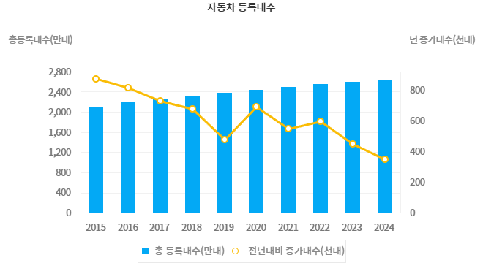

※통계표
통계표명: | 자동차 등록 현황
단위: | 만대, 천대, %
 | 2015 | 2016 | 2017 | 2018 | 2019 | 2020 | 2021 | 2022 | 2023 | 2024
등록대수(만대) | 2,099 | 2,180 | 2,253 | 2,320 | 2,368 | 2,437 | 2,491 | 2,550 | 2,595 | 2,630
전년대비 증가대수(천대) | 871 | 813 | 725 | 674 | 475 | 689 | 545 | 592 | 446 | 349
전년대비 증감비(%) | 4.3 | 3.9 | 3.3 | 3.0 | 2.0 | 2.9 | 2.2 | 2.4 | 1.7 | 1.3
출처: | 국토교통부 (시도별 자료)
주석: | 자동차등록대수는 월마감 후 익월 초 작업후 공표되며 확정치 통계

※의미분석
지표설명 | ■ 자동차등록대수 개념 ㅇ 자동차등록대수 : 통계시점에 자동차등록원부에 등록하고 운행 중인 자동차의 등록대수 (이륜자동차 사용신고대수는 제외된 대수) ■ 지표의 의의 및 활용도 ㅇ 자동차는 비교적 고가품으로 대표적인 내구재이기때문에 경기상황에 민감, 따라서 자동차 등록대수의 추이는 경기상황을 판단하는 지표가 될 수 있음 ■ 수치해석방법 ㅇ 유의사항 - 증가대수 : 통계시점과 전년도시점의 차이이며, 해당년도의 신규등록대수가 아님 - 증감비 : 통계시점과 전년도시점의 증감율이며, 모수(자동차총등록대수)가 증가함에 따라 전년대비 증가대수가 같거나 증가하더라도 증감비는 작아질 수 있음
지표해석 | ■ `24년 자동차등록 현황 □ ‘24년말 자동차 누적등록 대수는 26,298천대로 전년 대비 1.3%(349천대) 증가하였다. ㅇ누적등록현황 - 차종별로는 승용 21,771천대, 승합 666천대, 화물 3,717천대, 특수 144천대 - 규모별로는 경형 2,231천대, 소형 3,201천대, 중형 13,678천대, 대형 7,188천대 - 연료별로는 휘발유 12,420천대, 경유 9,101천대, LPG 1,850천대, 하이브리드 2,024천대, 전기 684천대, 수소 38천대, 기타 181천대이다. ■ 미래 예측 및 향후 정책 방향 ㅇ 미세먼지 비상저감조치 및 배출가스등급제 시행 등 환경문제에 대한 관심 증가, 전기차 성능의 향상 및 가격 하락 등으로 전기차 보급이 본격적으로 증가할 것으로 예상 ㅇ 앞으로 국민이 원하는 맞춤형 통계를 지속적으로 제공해 나가고, 이를 자동차 정책수립에도 적극 반영
유의사항 | 본 통계는 이륜자동차를 제외한 자동차(승용,승합,화물,특수)의 통계

※관련용어
자동차: | 자동차는 자동차의 크기·구조, 원동기의 종류, 총배기량 또는 정격출력등 국토교통부령이 정하는 구분기준에 의하여 승용자동차·승합자동차·화물자동차·특수자동차 및 이륜자동차로 구분한다
이륜자동차: | 총배기량 또는 정격출력의 크기와 관계없이 1인 또는 2인의 사람을 운송하기에 적합하게 제작된 이륜의 자동차 및 그와 유사한 구조로 되어 있는 자동차

※지표정보
담당 부서 및 연락처 | 국토교통부, 자동차운영보험과, 044-201-3860
최근 갱신일 | 2025-02-24(입력예정일 : 2025-03-15)
자료 출처 | 『자동차등록현황』
공표 주기 | 1년

